关系图
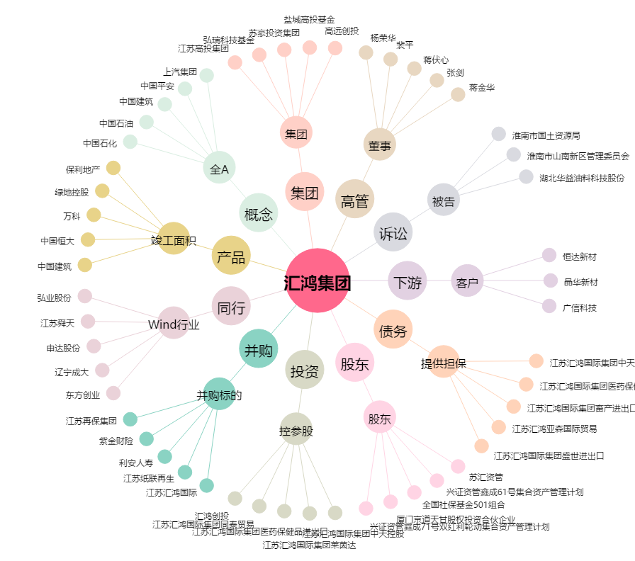
汇鸿集团[600981.SH] - 关系概览图

